Inventory
 |  |  |  |  |  |  | 584
Ref. Nr. | Bilder |  | Bezeichnung | Hersteller | EAN | Farbe | Menge
266-02 | 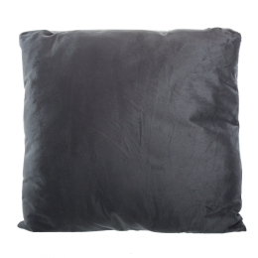 | 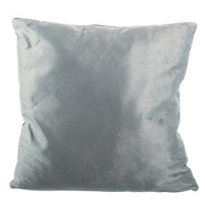 | Dekokissen, 2-seitig 100% Nickiplüsch Mit Reißverschluss Ca. B 50 x L 50 cm Schadstoffgeprüft | HOME IDEAS | 4388441144047 | Dunkelgrau/Grau | 105
266-02 | 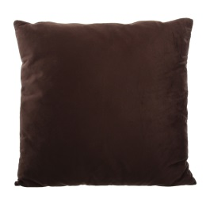 | 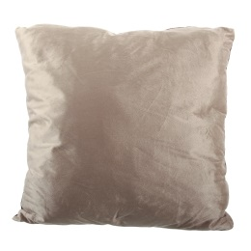 | Dekokissen, 2-seitig 100% Nickiplüsch Mit Reißverschluss Ca. B 50 x L 50 cm Schadstoffgeprüft | HOME IDEAS | 4388441144047 | Braun/Beige | 101
266-02 | 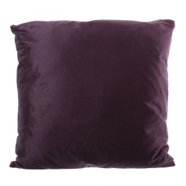 | 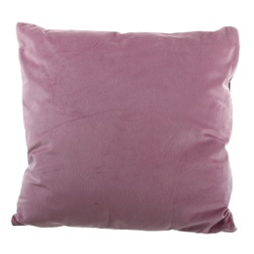 | Dekokissen, 2-seitig 100% Nickiplüsch Mit Reißverschluss Ca. B 50 x L 50 cm Schadstoffgeprüft | HOME IDEAS | 4388441144047 | Violett/Pink | 247
266-02 | 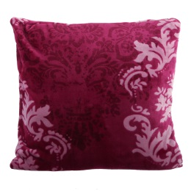 |  | Dekokissen 100% Nickiplüsch Mit Reißverschluss Ca. B 50 x L 50 cm Schadstoffgeprüft | HOME IDEAS | 4388441143750 | Weinrot | 25
266-02 | 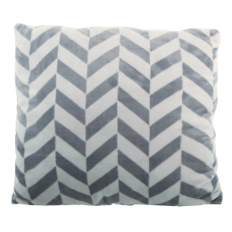 |  | Dekokissen 100% Nickiplüsch Mit Reißverschluss Ca. B 50 x L 50 cm Schadstoffgeprüft | HOME IDEAS | 4388441143750 | Grau | 27
266-02 | 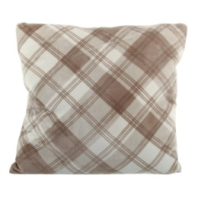 |  | Dekokissen 100% Nickiplüsch Mit Reißverschluss Ca. B 50 x L 50 cm Schadstoffgeprüft | HOME IDEAS | 4388441143750 | Braun | 36
266-02 | 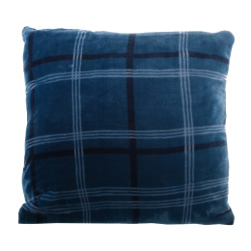 |  | Dekokissen 100% Nickiplüsch Mit Reißverschluss Ca. B 50 x L 50 cm Schadstoffgeprüft | HOME IDEAS | 4388441143750 | Blau | 43

